Sheet1
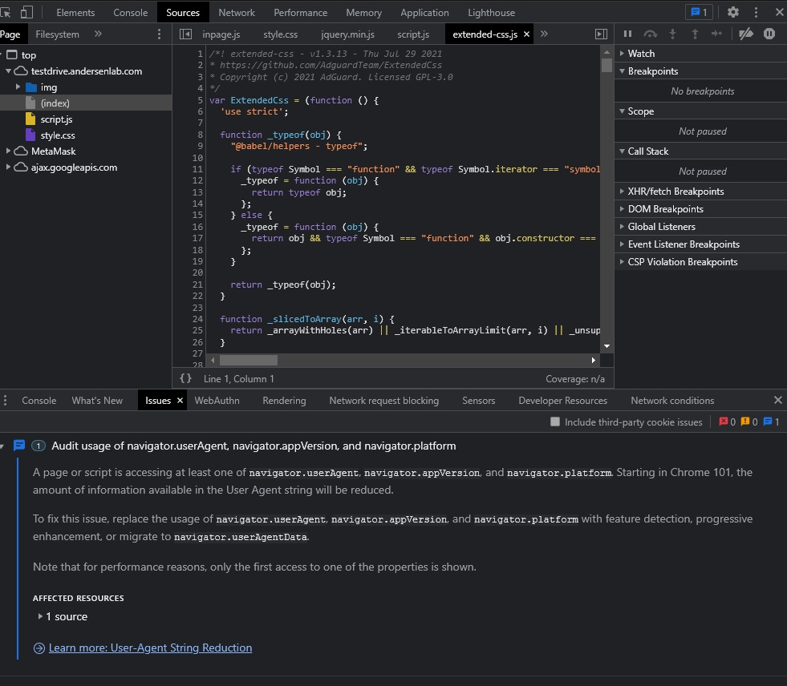
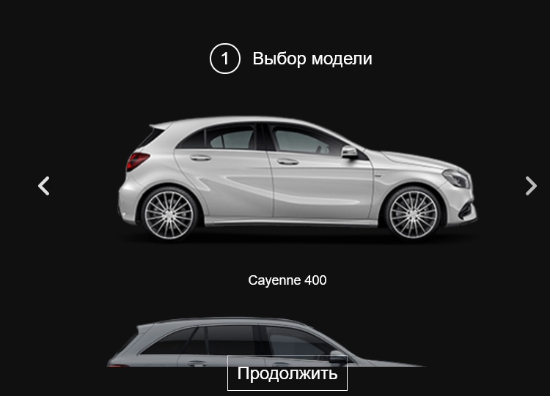
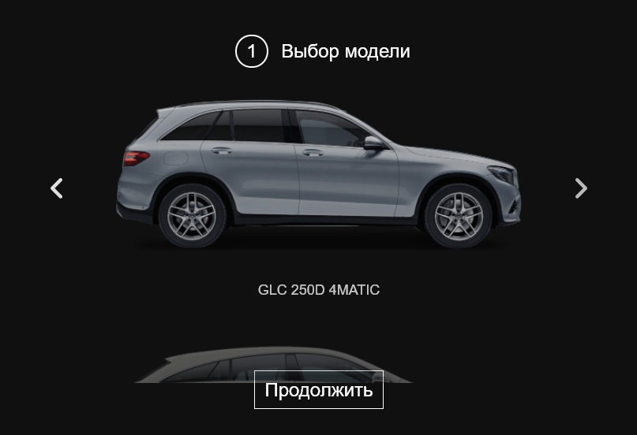
Версия Windows | 10
Дата тестирования | 2021-12-04
Тестировал | Дорошков
Версия Chrome | Версия 96.0.4664.45 (Официальная сборка), (64 бит)

Что тестирую | Шаги | Ожидаемый результат | Фактический результат
Фотография Cayenne 400 | Сравнил наличие модели Cayenne 400 в линейке Mercedes | Наличие данной модели в линейке продаж | Данная фотография является продуктом в линейке Porsche
GLC 250D 4MATIC | Выбрал модель, перешёл на Технические характеристики. Выбираю тип двигателя. | Наличие типов двигателей и их объёмов. | При выборе пункта двигатель, есть пункт "OutOfMemoryError", который не является типом двигателя.
 | Заполнил форму, перешёл на подтверждение данных. | В пункте "Желаемая комплектация: Двигатель" видеть тип двиагателя. | Исходя из вышесказанного пунка, тип двигателя отображается "Двигатель {transmission}"
Контактные данные | Все поля пустые. | Требовать ввести данные пользователя. При введении большого кол-ва символов поле не должно растягиваться | Ваше имя {lastName} {firstName} {middleName} и Вам {age} лет. Номер телефона, по которому с Вами можно связаться по телефону {phone}.
 | Ввод имени | Принмать значения Русских, Английских букв (Зависит от требований заказчика). При вводе символов всех кроме разрешённых ( Латиница и ".", "-", "_" ) поле подсвечивается красным (рамка) и высвечивается ошибка. При введении большого кол-ва символов поле не должно растягиваться | Принимает все значения: "@#$%^&*()!~", "Цифры". Принмает в любом количестве от 0 и больше 244. Принимает Английские, Русские, Китайские буквы. Большие и малые буквы.
 | Ввод фамилии | Принмать значения Русских, Английских букв (Зависит от требований заказчика). При вводе символов всех кроме разрешённых ( Латиница и ".", "-", "_" ) поле подсвечивается красным (рамка) и высвечивается ошибка. При введении большого кол-ва символов поле не должно растягиваться | Принимает все значения: "@#$%^&*()!~", "Цифры". Принмает в любом количестве от 0 и больше 244. Принимает Английские, Русские, Китайские буквы. Большие и малые буквы.
 | Ввод отчества | Принмать значения Русских, Английских букв (Зависит от требований заказчика). При вводе символов всех кроме разрешённых ( Латиница и ".", "-", "_" ) поле подсвечивается красным (рамка) и высвечивается ошибка. При введении большого кол-ва символов поле не должно растягиваться | Принимает все значения: "@#$%^&*()!~", "Цифры". Принмает в любом количестве от 0 и больше 244. Принимает Английские, Русские, Китайские буквы. Большие и малые буквы.
 | Ввод полных лет | Принимать значения от 18 (Завист от требований и страны продаж), до 150 (челвоек может допустить ошибку и ввести 344 года). Принимать только положительный цифры. Целые числа. При введении большого кол-ва символов поле не должно растягиваться | Принимает все значения: "@#$%^&*()!~", "Цифры". Принмает в любом количестве от 0 и больше 244. Принимает дробные числа "8.2", отрицательные цифры "-2", принимает "0"
 | Ввод номера телефона | принимать только 9 фицр. Не иметь возможность стереть "+375". | Можно стереть "+375", принимает большие и малые буквы. Русский и Английский алфавит. Принимает отрицательные цифры. Принмает больше 9 цифр, меньше 9 цифр. Дробные числа.
Местоположение | Изменил местоположение в Devtool | При смене местоположения язык сайта меняется на местный или гос язык. | Остаётся только русский язык.
DevTool | Открыл DevTool. Есть рекомендации по стлям. | Отсутствие ошибок. Возможны рекомендации () | Комментарии Пункт 1
 | Открыл DevTool. Изменял User Agent. | Меняется оформление и движение форм в других браузерах. | Всё остается неизменным. При изменении разрешения экрана, всё элементы на всех страницах статичны. Тротлинг отсутствует. Комментарий 2
Выбор моедли | Быстро сменяю модели машин | Отображается каждая машина корректно. | Имеются дополнительные изображения. Комментарий 3

Комментарий 1 |  |  |  | Комеентарий 2 | Комментарий 3

